迅发制衣
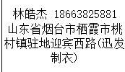
上 海 汭 珩 发 货 清 单
（ruihengPackaging Delivery List）
 |  |  |  |  | Shipping Date 发货日期: | 2025-08-07
 |  |  |  |  | 快递单号: | SF3195710732863
合同号 | Item Code | Style | colour | Size | Order Qty | Back-up Qty | Total Qty | Carton #/Total | Net Weight (kg) | Gross Weight (kg) | REMARK
 | 产品型号 | 款号/订单号 | 颜色 | 尺码 | 订单数 | 备品数 | 总实发数 | 总箱数/箱号 | 净重（公斤) | 毛重（公斤) | 备注
PO00122 ET090129 | TYPE 5 | 1273 | 27 |  | 2209 | 44 | 2253 | 1/1 | 27.6 | 28 | 30*40*50
 |  | 1273 | 27 |  | 2209 | 44 | 2253
 |  | 1273 | 28 |  | 1034 | 21 | 1055
 |  | 1273 | 28 |  | 1034 | 21 | 1055
 |  | 1277 | 42 |  | 3630 | 73 | 3703
 |  | 1277 | 42 |  | 3630 | 73 | 3703
 |  | 1277 | 43 |  | 7872 | 157 | 8029
 |  | 1277 | 43 |  | 7872 | 157 | 8029
 |  | 1277 | 44 |  | 3890 | 78 | 3968
 |  | 1277 | 44 |  | 3890 | 78 | 3968
 |  | 1504 | 76 |  | 2901 | 58 | 2959
 |  | 1504 | 76 |  | 2901 | 58 | 2959
 |  | 1504 | 77 |  | 3011 | 60 | 3071
 |  | 1504 | 77 |  | 3011 | 60 | 3071
 |  | 1607 | 10 |  | 10546 | 211 | 10757
 |  | 1607 | 10 |  | 10546 | 211 | 10757
 |  | 1607 | 11 |  | 11035 | 221 | 11256
 |  | 1607 | 11 |  | 11035 | 221 | 11256
 |  | 1736 | 76 |  | 6469 | 129 | 6598
 |  | 1736 | 76 |  | 6469 | 129 | 6598
 |  | 1815 | 76 |  | 3375 | 68 | 3443
 |  | 1815 | 76 |  | 3375 | 68 | 3443
 |  | 1817 | 32 |  | 3375 | 68 | 3443
 |  | 1817 | 32 |  | 3375 | 68 | 3443
 |  | 1817 | 34 |  | 1507 | 30 | 1537
 |  | 1817 | 34 |  | 1507 | 30 | 1537
合计 |  |  |  |  | 121708 | 2434 | 124142

矿融帅服饰有限公司
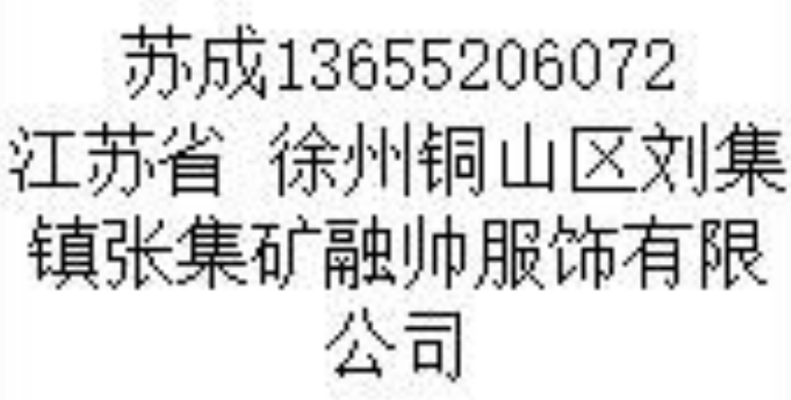
上 海 汭 珩 发 货 清 单
（ruihengPackaging Delivery List）
 |  |  |  |  | Shipping Date 发货日期: | 2025-08-07
 |  |  |  |  | 快递单号: | SF3195716906086
合同号 | Item Code | Style | colour | Size | Order Qty | Back-up Qty | Total Qty | Carton #/Total | Net Weight (kg) | Gross Weight (kg) | REMARK
 | 产品型号 | 款号/订单号 | 颜色 | 尺码 | 订单数 | 备品数 | 总实发数 | 总箱数/箱号 | 净重（公斤) | 毛重（公斤) | 备注
PO00122 ET090129 | TYPE 5 | 1608 | 64 |  | 7114 | 142 | 7256 | 1/1 | 1.6 | 2 | 20*30*40
 |  | 1608 | 64 |  | 7114 | 142 | 7256
 |  | 1608 | 65 |  | 9236 | 185 | 9421
 |  | 1608 | 65 |  | 9236 | 185 | 9421
合计 |  |  |  |  | 32700 | 654 | 33354

